Sheet1
SKU | Subtítulo | Descripción | Vigencia | URL | URL Coincide con SKU | Tiene Imagen | Imagen
31059311 | Samsung Galaxy A15 $ Familia Samsung | Cámara 50+5+2 Mpx Memoria: 128 GB $90 x 72 semanas $300 de pago inicial 55 con hasta 50% de descuento en abono semanal es la mejor opción para pagar menos Precio total a pagar a crédito: $4,260. | Vigencia: 15 al 21 de octubre de 2024. | samsung-galaxy-a15-128gb-libre-amarillo-31059311-1300013894[p]cmpid-Organico-Folleto-cambaceo-FolletoS42-Visitas-PDF-EKT-CON-CEL-Celulares-na-version | TRUE | TRUE | 
31058059 | 5G Motorola Edge 40 Neo 5G $ Familia Motorola | Cámara 50+13+32 Mpx Memoria: 256 GB $130 x 128 semanas $520 de pago inicial 75 con hasta 40% de descuento en abono semanal es la mejor opción para pagar menos Precio total a pagar a crédito: $10,120. | Vigencia: 15 al 21 de octubre de 2024. | motorola-edge-40-neo-256gb-libre-azul-31058059-old[p]cmpid-Organico-Folleto-cambaceo-FolletoS42-Visitas-PDF-EKT-CON-CEL-Celulares-na-version | TRUE | TRUE | 
31060736 | 5G Motorola G85 5G + audífonos $ | Cámara 50+8 Mpx Memoria: 256 GB $95 x 154 semanas $590 de pago inicial 80 Hasta 16% de descuento en abono semanal es la mejor opción para pagar menos Precio total a pagar a crédito: $12,910. | Vigencia: 15 al 21 de octubre de 2024. | motorola-moto-g85-5g-256gb-libre-verde-31060736[p]cmpid-Organico-Folleto-cambaceo-FolletoS42-Visitas-PDF-EKT-CON-CEL-Celulares-na-version | TRUE | TRUE | 
31060771 | 5G Motorola Moto Edge 50 Neo 5G + audífonos $ Familia Motorola | Cámara 50+10+13 Mpx Memoria: 256 GB $120 x 154 semanas $1,660 de pago inicial 90 con hasta 40% de descuento en abono semanal es la mejor opción para pagar menos Precio total a pagar a crédito: $15,520. | Vigencia: 15 al 21 de octubre de 2024. | motorola-moto-edge-50-neo-256gb-libre-naranja-31060771[p]cmpid-Organico-Folleto-cambaceo-FolletoS42-Visitas-PDF-EKT-CON-CEL-Celulares-na-version | TRUE | TRUE | 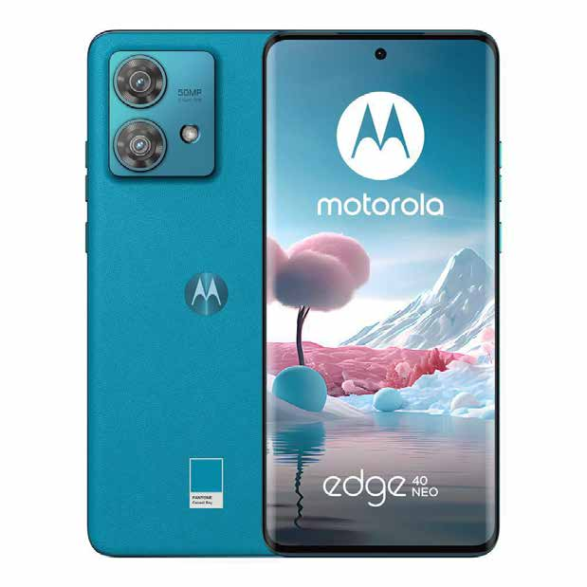
31059928 | 5G Samsung Galaxy A55 5G $ Familia Samsung | Cámara 50+12+5 Mpx Memoria: 128 GB $145 x 154 semanas $790 de pago inicial 95 Hasta 50% de descuento en abono semanal es la mejor opción para pagar menos Precio total a pagar a crédito: $15,420. | Vigencia: 15 al 21 de octubre de 2024. | samsung-galaxy-a55-128gb-libre-negro-31059928[p]cmpid-Organico-Folleto-cambaceo-FolletoS42-Visitas-PDF-EKT-CON-CEL-Celulares-na-version | TRUE | TRUE | 
31060794 | 5G vivo V40 Lite 5G $ | Cámara 50+8+2 Mpx Memoria: 256 GB $135 x 154 semanas $1,900 de pago inicial 115 Hasta 15% de descuento en abono semanal es la mejor opción para pagar menos Precio total a pagar a crédito: $19,610. | Vigencia: 15 al 21 de octubre de 2024. | vivo-v40-lite-256gb-libre-blanco-31060794[p]cmpid-Organico-Folleto-cambaceo-FolletoS42-Visitas-PDF-EKT-CON-CEL-Celulares-na-version | TRUE | TRUE | 
31060740 | 5G OPPO Reno 12F 5G $ | Cámara 50+2+8 Mpx Memoria: 256 GB $140 x 154 semanas $2,000 de pago inicial 120 Hasta 14% de descuento en abono semanal es la mejor opción para pagar menos Precio total a pagar a crédito: $20,480. | Vigencia: 15 al 21 de octubre de 2024. | oppo-reno-12-f-5g-256gb-libre-verde-olivo-31060740[p]cmpid-Organico-Folleto-cambaceo-FolletoS42-Visitas-PDF-EKT-CON-CEL-Celulares-na-version | TRUE | TRUE | 
31059508 | 5G Xiaomi Redmi Note 13 Pro 5G $ | Cámara 200+8+2 Mpx Memoria: 512 GB $170 x 154 semanas $2,000 de pago inicial 120 Hasta 29% de descuento en abono semanal es la mejor opción para pagar menos Precio total a pagar a crédito: $20,480. | Vigencia: 15 al 21 de octubre de 2024. | xiaomi-redmi-note-13-pro-5g-512gb-libre-morado-31059508[p]cmpid-Organico-Folleto-cambaceo-FolletoS42-Visitas-PDF-EKT-CON-CEL-Celulares-na-version | TRUE | TRUE | 

